Sheet1
Ciklus | 0 | 1 | 0 | 0
 |  |  |  |  | Upute: | Upišite svoj ciklus u plave čelije i očitajte rješenje u žutima.
8 | 0 | 0 | 0 | 0
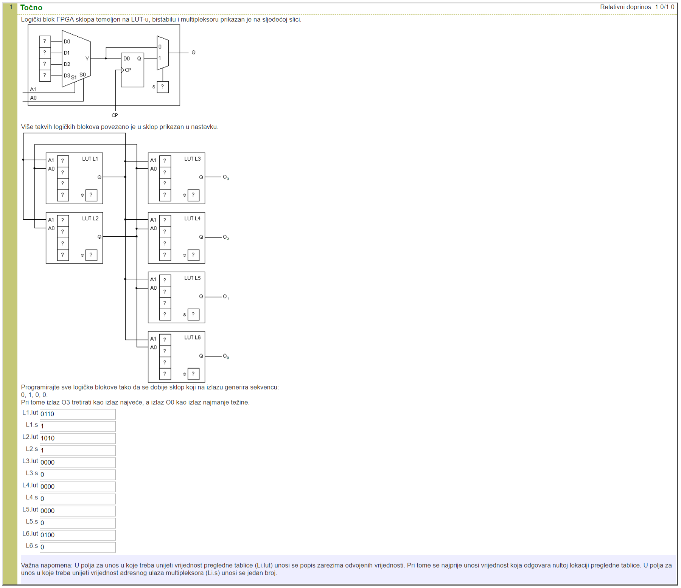
4 | 0 | 0 | 0 | 0 | Unešeni primjer:
2 | 0 | 0 | 0 | 0
1 | 0 | 1 | 0 | 0

L1.lut | 0110
L1.s | 1
L2.lut | 1010
L2.s | 1
L3.lut | 0000
L3.s | 0
L4.lut | 0000
L4.s | 0
L5.lut | 0000
L5.s | 0
L6.lut | 0100
L6.s | 0

